关系图
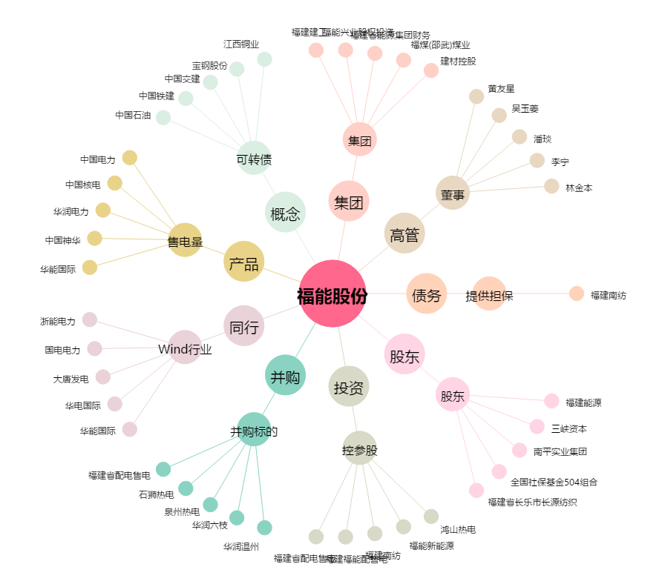
福能股份[600483.SH] - 关系概览图

